Map Strategis
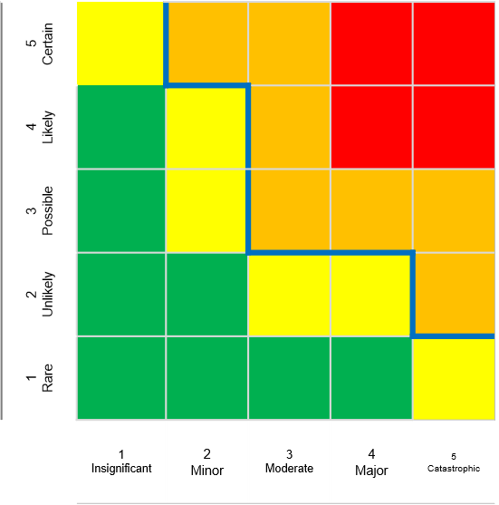
Consequence
Likelihood
Inherent Risk
Residual Risk
Risk Tolerance
S2
S1
S | 1 | Mundurnya proyek pengembangan kapabilitas baru yang dirumuskan dalam inisiatif strategis korporat.
S | 2 | Kepercayaan partner bisnis menurun.

S1
S2

